RETALHÃO_PESSOAS
Etiquetas de fila | Cuenta de interviewee
A Afonsina – Tuna de Engenharia daUniversidade do Minho | 1 | Carlos Silva | 16
A Azeituna Tuna de Ciências daUniversidade do Minho | 1 | Rui Vieira de Castro | 7
A ELSA (European Law Students Association) | 1 | António Paisana | 5
A Gatuna | 1 | Eng. Celeste Pereira | 5
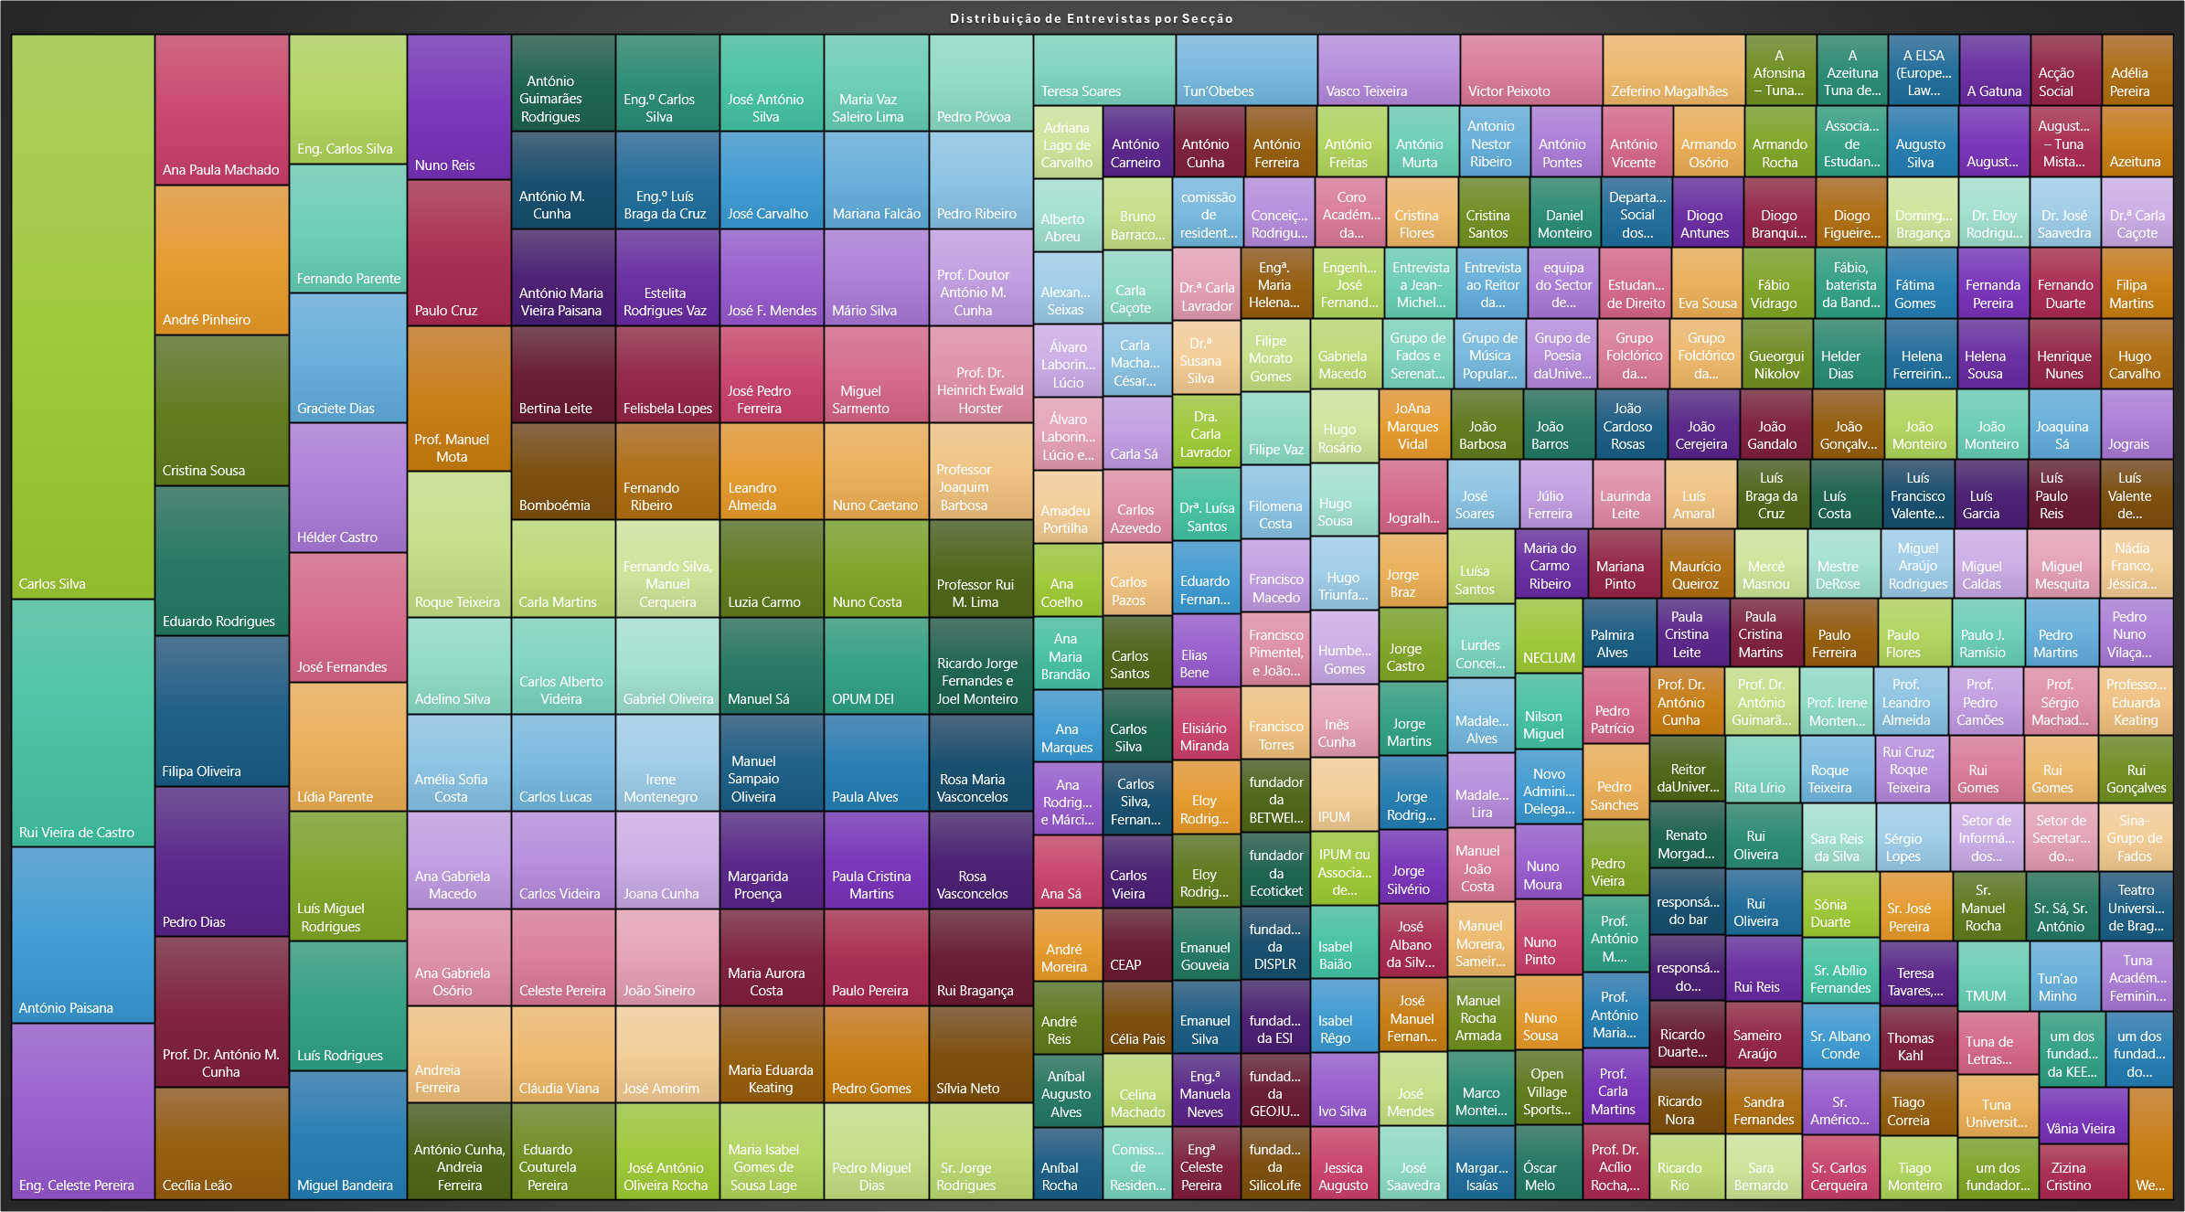
Acção Social | 1 | Ana Paula Machado | 4
Adélia Pereira | 1 | André Pinheiro | 4
Adelino Silva | 2 | Cristina Sousa | 4
Adriana Lago de Carvalho | 1 | Eduardo Rodrigues | 4
Alberto Abreu | 1 | Filipa Oliveira | 4
Alexandra Seixas | 1 | Pedro Dias | 4
Álvaro Laborinho Lúcio | 1 | Prof. Dr. António M. Cunha | 4
Álvaro Laborinho Lúcio e Frei Bento Domingues | 1 | Cecília Leão | 3
Amadeu Portilha | 1 | Eng. Carlos Silva | 3
Amélia Sofia Costa | 2 | Fernando Parente | 3
Ana Coelho | 1 | Graciete Dias | 3
Ana Gabriela Macedo | 2 | Hélder Castro | 3
Ana Gabriela Osório | 2 | José Fernandes | 3
Ana Maria Brandão | 1 | Lídia Parente | 3
Ana Marques | 1 | Luís Miguel Rodrigues | 3
Ana Paula Machado | 4 | Luís Rodrigues | 3
Ana Rodrigues e Márcia Cortinhas | 1 | Miguel Bandeira | 3
Ana Sá | 1 | Nuno Reis | 3
André Moreira | 1 | Paulo Cruz | 3
André Pinheiro | 4 | Prof. Manuel Mota | 3
André Reis | 1 | Roque Teixeira | 3
Andreia Ferreira | 2 | Adelino Silva | 2
Aníbal Augusto Alves | 1 | Amélia Sofia Costa | 2
Aníbal Rocha | 1 | Ana Gabriela Macedo | 2
António Carneiro | 1 | Ana Gabriela Osório | 2
António Cunha | 1 | Andreia Ferreira | 2
António Cunha, Andreia Ferreira | 2 | António Cunha, Andreia Ferreira | 2
António Ferreira | 1 | António Guimarães Rodrigues | 2
António Freitas | 1 | António M. Cunha | 2
António Guimarães Rodrigues | 2 | António Maria Vieira Paisana | 2
António M. Cunha | 2 | Bertina Leite | 2
António Maria Vieira Paisana | 2 | Bomboémia | 2
António Murta | 1 | Carla Martins | 2
Antonio Nestor Ribeiro | 1 | Carlos Alberto Videira | 2
António Paisana | 5 | Carlos Lucas | 2
António Pontes | 1 | Carlos Videira | 2
António Vicente | 1 | Celeste Pereira | 2
Armando Osório | 1 | Cláudia Viana | 2
Armando Rocha | 1 | Eduardo Couturela Pereira | 2
Associação de Estudantes da Escola Superior de Enfermagem Calouste Gulbenkian | 1 | Eng.º Carlos Silva | 2
Augusto Silva | 1 | Eng.º Luís Braga da Cruz | 2
Augustuna | 1 | Estelita Rodrigues Vaz | 2
Augustuna – Tuna Mista daUniversidade do Minho | 1 | Felisbela Lopes | 2
Azeituna | 1 | Fernando Ribeiro | 2
Bertina Leite | 2 | Fernando Silva, Manuel Cerqueira | 2
Bomboémia | 2 | Gabriel Oliveira | 2
Bruno Barracosa | 1 | Irene Montenegro | 2
Carla Caçote | 1 | Joana Cunha | 2
Carla Machado, César Abreu | 1 | João Sineiro | 2
Carla Martins | 2 | José Amorim | 2
Carla Sá | 1 | José António Oliveira Rocha | 2
Carlos Alberto Videira | 2 | José António Silva | 2
Carlos Azevedo | 1 | José Carvalho | 2
Carlos Lucas | 2 | José F. Mendes | 2
Carlos Pazos | 1 | José Pedro Ferreira | 2
Carlos Santos | 1 | Leandro Almeida | 2
Carlos Silva | 16 | Luzia Carmo | 2
Carlos Silva | 1 | Manuel Sá | 2
Carlos Silva, Fernando Parente, Susana Silva, Celeste Pereira, Isabel Rêgo | 1 | Manuel Sampaio Oliveira | 2
Carlos Videira | 2 | Margarida Proença | 2
Carlos Vieira | 1 | Maria Aurora Costa | 2
CEAP | 1 | Maria Eduarda Keating | 2
Cecília Leão | 3 | Maria Isabel Gomes de Sousa Lage | 2
Celeste Pereira | 2 | Maria Vaz Saleiro Lima | 2
Célia Pais | 1 | Mariana Falcão | 2
Celina Machado | 1 | Mário Silva | 2
Cláudia Viana | 2 | Miguel Sarmento | 2
Comissão de Residentes | 1 | Nuno Caetano | 2
comissão de residentes da Residência Universitária Loyd de Braga | 1 | Nuno Costa | 2
Conceição Rodrigues | 1 | OPUM DEI | 2
Coro Académico da Universidade do Minho (CAUM) | 1 | Paula Alves | 2
Cristina Flores | 1 | Paula Cristina Martins | 2
Cristina Santos | 1 | Paulo Pereira | 2
Cristina Sousa | 4 | Pedro Gomes | 2
Daniel Monteiro | 1 | Pedro Miguel Dias | 2
Departamento Social dos SASUM | 1 | Pedro Póvoa | 2
Diogo Antunes | 1 | Pedro Ribeiro | 2
Diogo Branquinho | 1 | Prof. Doutor António M. Cunha | 2
Diogo Figueiredo | 1 | Prof. Dr. Heinrich Ewald Horster | 2
Domingos Bragança | 1 | Professor Joaquim Barbosa | 2
Dr. Eloy Rodrigues | 1 | Professor Rui M. Lima | 2
Dr. José Saavedra | 1 | Ricardo Jorge Fernandes e Joel Monteiro | 2
Dr.ª Carla Caçote | 1 | Rosa Maria Vasconcelos | 2
Dr.ª Carla Lavrador | 1 | Rosa Vasconcelos | 2
Dr.ª Susana Silva | 1 | Rui Bragança | 2
Dra. Carla Lavrador | 1 | Sílvia Neto | 2
Drª. Luísa Santos | 1 | Sr. Jorge Rodrigues | 2
Eduardo Couturela Pereira | 2 | Teresa Soares | 2
Eduardo Fernandes | 1 | Tun’Obebes | 2
Eduardo Rodrigues | 4 | Vasco Teixeira | 2
Elias Bene | 1 | Victor Peixoto | 2
Elisiário Miranda | 1 | Zeferino Magalhães | 2
Eloy Rodrigues | 1 | A Afonsina – Tuna de Engenharia daUniversidade do Minho | 1
Eloy Rodrigues | 1 | A Azeituna Tuna de Ciências daUniversidade do Minho | 1
Emanuel Gouveia | 1 | A ELSA (European Law Students Association) | 1
Emanuel Silva | 1 | A Gatuna | 1
Eng. Carlos Silva | 3 | Acção Social | 1
Eng. Celeste Pereira | 5 | Adélia Pereira | 1
Eng.ª Manuela Neves | 1 | Adriana Lago de Carvalho | 1
Eng.º Carlos Silva | 2 | Alberto Abreu | 1
Eng.º Luís Braga da Cruz | 2 | Alexandra Seixas | 1
Engª Celeste Pereira | 1 | Álvaro Laborinho Lúcio | 1
Engª. Maria Helena Campos | 1 | Álvaro Laborinho Lúcio e Frei Bento Domingues | 1
Engenheiro José Fernandes | 1 | Amadeu Portilha | 1
Entrevista a Jean-Michel Fernandes | 1 | Ana Coelho | 1
Entrevista ao Reitor da UMinho, Rui Vieira de Castro | 1 | Ana Maria Brandão | 1
equipa do Sector de Fiscalização e Manutenção dos SASUM | 1 | Ana Marques | 1
Estelita Rodrigues Vaz | 2 | Ana Rodrigues e Márcia Cortinhas | 1
Estudantes de Direito | 1 | Ana Sá | 1
Eva Sousa | 1 | André Moreira | 1
Fábio Vidrago | 1 | André Reis | 1
Fábio, baterista da Banda Eva desde 1999;Lua e Chico “Boitezuleiza”;Fuse e Mase “Dealema”; Rui Reininho “GNR”; Lulla Bye; Simão Praça “Plaza”; Ivo Capa e Bruno Anastassakis | 1 | Aníbal Augusto Alves | 1
Fátima Gomes | 1 | Aníbal Rocha | 1
Felisbela Lopes | 2 | António Carneiro | 1
Fernanda Pereira | 1 | António Cunha | 1
Fernando Duarte | 1 | António Ferreira | 1
Fernando Parente | 3 | António Freitas | 1
Fernando Ribeiro | 2 | António Murta | 1
Fernando Silva, Manuel Cerqueira | 2 | Antonio Nestor Ribeiro | 1
Filipa Martins | 1 | António Pontes | 1
Filipa Oliveira | 4 | António Vicente | 1
Filipe Morato Gomes | 1 | Armando Osório | 1
Filipe Vaz | 1 | Armando Rocha | 1
Filomena Costa | 1 | Associação de Estudantes da Escola Superior de Enfermagem Calouste Gulbenkian | 1
Francisco Macedo | 1 | Augusto Silva | 1
Francisco Pimentel, e João Coutinhas | 1 | Augustuna | 1
Francisco Torres | 1 | Augustuna – Tuna Mista daUniversidade do Minho | 1
fundador da BETWEIEN | 1 | Azeituna | 1
fundador da Ecoticket | 1 | Bruno Barracosa | 1
fundadores da DISPLR | 1 | Carla Caçote | 1
fundadores da ESI | 1 | Carla Machado, César Abreu | 1
fundadores da GEOJUSTIÇA | 1 | Carla Sá | 1
fundadores da SilicoLife | 1 | Carlos Azevedo | 1
Gabriel Oliveira | 2 | Carlos Pazos | 1
Gabriela Macedo | 1 | Carlos Santos | 1
Graciete Dias | 3 | Carlos Silva | 1
Grupo de Fados e Serenatas da UMinho (GFSUM) | 1 | Carlos Silva, Fernando Parente, Susana Silva, Celeste Pereira, Isabel Rêgo | 1
Grupo de Música Popular da Universidade do Minho (GMP) | 1 | Carlos Vieira | 1
Grupo de Poesia daUniversidade do Minho | 1 | CEAP | 1
Grupo Folclórico da UMinho | 1 | Célia Pais | 1
Grupo Folclórico da Universidade do Minho (GFUM) | 1 | Celina Machado | 1
Gueorgui Nikolov | 1 | Comissão de Residentes | 1
Hélder Castro | 3 | comissão de residentes da Residência Universitária Loyd de Braga | 1
Helder Dias | 1 | Conceição Rodrigues | 1
Helena Ferreirinha | 1 | Coro Académico da Universidade do Minho (CAUM) | 1
Helena Sousa | 1 | Cristina Flores | 1
Henrique Nunes | 1 | Cristina Santos | 1
Hugo Carvalho | 1 | Daniel Monteiro | 1
Hugo Rosário | 1 | Departamento Social dos SASUM | 1
Hugo Sousa | 1 | Diogo Antunes | 1
Hugo Triunfante | 1 | Diogo Branquinho | 1
Humberto Gomes | 1 | Diogo Figueiredo | 1
Inês Cunha | 1 | Domingos Bragança | 1
IPUM | 1 | Dr. Eloy Rodrigues | 1
IPUM ou Associação de Percussão Universitária do Minho | 1 | Dr. José Saavedra | 1
Irene Montenegro | 2 | Dr.ª Carla Caçote | 1
Isabel Baião | 1 | Dr.ª Carla Lavrador | 1
Isabel Rêgo | 1 | Dr.ª Susana Silva | 1
Ivo Silva | 1 | Dra. Carla Lavrador | 1
Jessica Augusto | 1 | Drª. Luísa Santos | 1
Joana Cunha | 2 | Eduardo Fernandes | 1
JoAna Marques Vidal | 1 | Elias Bene | 1
João Barbosa | 1 | Elisiário Miranda | 1
João Barros | 1 | Eloy Rodrigues | 1
João Cardoso Rosas | 1 | Eloy Rodrigues | 1
João Cerejeira | 1 | Emanuel Gouveia | 1
João Gandalo | 1 | Emanuel Silva | 1
João Gonçalves | 1 | Eng.ª Manuela Neves | 1
João Monteiro | 1 | Engª Celeste Pereira | 1
João Monteiro | 1 | Engª. Maria Helena Campos | 1
João Sineiro | 2 | Engenheiro José Fernandes | 1
Joaquina Sá | 1 | Entrevista a Jean-Michel Fernandes | 1
Jograis | 1 | Entrevista ao Reitor da UMinho, Rui Vieira de Castro | 1
Jogralhos | 1 | equipa do Sector de Fiscalização e Manutenção dos SASUM | 1
Jorge Braz | 1 | Estudantes de Direito | 1
Jorge Castro | 1 | Eva Sousa | 1
Jorge Martins | 1 | Fábio Vidrago | 1
Jorge Rodrigues | 1 | Fábio, baterista da Banda Eva desde 1999;Lua e Chico “Boitezuleiza”;Fuse e Mase “Dealema”; Rui Reininho “GNR”; Lulla Bye; Simão Praça “Plaza”; Ivo Capa e Bruno Anastassakis | 1
Jorge Silvério | 1 | Fátima Gomes | 1
José Albano da Silva Conde | 1 | Fernanda Pereira | 1
José Amorim | 2 | Fernando Duarte | 1
José António Oliveira Rocha | 2 | Filipa Martins | 1
José António Silva | 2 | Filipe Morato Gomes | 1
José Carvalho | 2 | Filipe Vaz | 1
José F. Mendes | 2 | Filomena Costa | 1
José Fernandes | 3 | Francisco Macedo | 1
José Manuel Fernandes | 1 | Francisco Pimentel, e João Coutinhas | 1
José Mendes | 1 | Francisco Torres | 1
José Pedro Ferreira | 2 | fundador da BETWEIEN | 1
José Saavedra | 1 | fundador da Ecoticket | 1
José Soares | 1 | fundadores da DISPLR | 1
Júlio Ferreira | 1 | fundadores da ESI | 1
Laurinda Leite | 1 | fundadores da GEOJUSTIÇA | 1
Leandro Almeida | 2 | fundadores da SilicoLife | 1
Lídia Parente | 3 | Gabriela Macedo | 1
Luís Amaral | 1 | Grupo de Fados e Serenatas da UMinho (GFSUM) | 1
Luís Braga da Cruz | 1 | Grupo de Música Popular da Universidade do Minho (GMP) | 1
Luís Costa | 1 | Grupo de Poesia daUniversidade do Minho | 1
Luís Francisco Valente de Oliveira | 1 | Grupo Folclórico da UMinho | 1
Luís Garcia | 1 | Grupo Folclórico da Universidade do Minho (GFUM) | 1
Luís Miguel Rodrigues | 3 | Gueorgui Nikolov | 1
Luís Paulo Reis | 1 | Helder Dias | 1
Luís Rodrigues | 3 | Helena Ferreirinha | 1
Luís Valente de Oliveira | 1 | Helena Sousa | 1
Luísa Santos | 1 | Henrique Nunes | 1
Lurdes Conceição | 1 | Hugo Carvalho | 1
Luzia Carmo | 2 | Hugo Rosário | 1
Madalena Alves | 1 | Hugo Sousa | 1
Madalena Lira | 1 | Hugo Triunfante | 1
Manuel João Costa | 1 | Humberto Gomes | 1
Manuel Moreira, Sameiro araújo, Carlos Videira, Filipa Godinho, Pedro Almeida, Fernando Parente, Gabriel Oliveira | 1 | Inês Cunha | 1
Manuel Rocha Armada | 1 | IPUM | 1
Manuel Sá | 2 | IPUM ou Associação de Percussão Universitária do Minho | 1
Manuel Sampaio Oliveira | 2 | Isabel Baião | 1
Marco Monteiro | 1 | Isabel Rêgo | 1
Margarida Isaías | 1 | Ivo Silva | 1
Margarida Proença | 2 | Jessica Augusto | 1
Maria Aurora Costa | 2 | JoAna Marques Vidal | 1
Maria do Carmo Ribeiro | 1 | João Barbosa | 1
Maria Eduarda Keating | 2 | João Barros | 1
Maria Isabel Gomes de Sousa Lage | 2 | João Cardoso Rosas | 1
Maria Vaz Saleiro Lima | 2 | João Cerejeira | 1
Mariana Falcão | 2 | João Gandalo | 1
Mariana Pinto | 1 | João Gonçalves | 1
Mário Silva | 2 | João Monteiro | 1
Maurício Queiroz | 1 | João Monteiro | 1
Mercè Masnou | 1 | Joaquina Sá | 1
Mestre DeRose | 1 | Jograis | 1
Miguel Araújo Rodrigues | 1 | Jogralhos | 1
Miguel Bandeira | 3 | Jorge Braz | 1
Miguel Caldas | 1 | Jorge Castro | 1
Miguel Mesquita | 1 | Jorge Martins | 1
Miguel Sarmento | 2 | Jorge Rodrigues | 1
Nádia Franco, Jéssica Augusto | 1 | Jorge Silvério | 1
NECLUM | 1 | José Albano da Silva Conde | 1
Nilson Miguel | 1 | José Manuel Fernandes | 1
Novo Administrador Delegado da RUM | 1 | José Mendes | 1
Nuno Caetano | 2 | José Saavedra | 1
Nuno Costa | 2 | José Soares | 1
Nuno Moura | 1 | Júlio Ferreira | 1
Nuno Pinto | 1 | Laurinda Leite | 1
Nuno Reis | 3 | Luís Amaral | 1
Nuno Sousa | 1 | Luís Braga da Cruz | 1
Open Village Sports Hotel & SPA Club | 1 | Luís Costa | 1
OPUM DEI | 2 | Luís Francisco Valente de Oliveira | 1
Óscar Melo | 1 | Luís Garcia | 1
Palmira Alves | 1 | Luís Paulo Reis | 1
Paula Alves | 2 | Luís Valente de Oliveira | 1
Paula Cristina Leite | 1 | Luísa Santos | 1
Paula Cristina Martins | 2 | Lurdes Conceição | 1
Paula Cristina Martins | 1 | Madalena Alves | 1
Paulo Cruz | 3 | Madalena Lira | 1
Paulo Ferreira | 1 | Manuel João Costa | 1
Paulo Flores | 1 | Manuel Moreira, Sameiro araújo, Carlos Videira, Filipa Godinho, Pedro Almeida, Fernando Parente, Gabriel Oliveira | 1
Paulo J. Ramísio | 1 | Manuel Rocha Armada | 1
Paulo Pereira | 2 | Marco Monteiro | 1
Pedro Dias | 4 | Margarida Isaías | 1
Pedro Gomes | 2 | Maria do Carmo Ribeiro | 1
Pedro Martins | 1 | Mariana Pinto | 1
Pedro Miguel Dias | 2 | Maurício Queiroz | 1
Pedro Nuno Vilaça Carvalho | 1 | Mercè Masnou | 1
Pedro Patrício | 1 | Mestre DeRose | 1
Pedro Póvoa | 2 | Miguel Araújo Rodrigues | 1
Pedro Ribeiro | 2 | Miguel Caldas | 1
Pedro Sanches | 1 | Miguel Mesquita | 1
Pedro Vieira | 1 | Nádia Franco, Jéssica Augusto | 1
Prof. António M. Cunha | 1 | NECLUM | 1
Prof. António Maria Vieira Paisana | 1 | Nilson Miguel | 1
Prof. Carla Martins | 1 | Novo Administrador Delegado da RUM | 1
Prof. Doutor António M. Cunha | 2 | Nuno Moura | 1
Prof. Dr. Acílio Rocha, Prof. Dr.ª Sun Lam | 1 | Nuno Pinto | 1
Prof. Dr. António Cunha | 1 | Nuno Sousa | 1
Prof. Dr. António Guimarães Rodrigues | 1 | Open Village Sports Hotel & SPA Club | 1
Prof. Dr. António M. Cunha | 4 | Óscar Melo | 1
Prof. Dr. Heinrich Ewald Horster | 2 | Palmira Alves | 1
Prof. Irene Montenegro | 1 | Paula Cristina Leite | 1
Prof. Leandro Almeida | 1 | Paula Cristina Martins | 1
Prof. Manuel Mota | 3 | Paulo Ferreira | 1
Prof. Pedro Camões | 1 | Paulo Flores | 1
Prof. Sérgio Machado dos Santos | 1 | Paulo J. Ramísio | 1
Professor Joaquim Barbosa | 2 | Pedro Martins | 1
Professor Rui M. Lima | 2 | Pedro Nuno Vilaça Carvalho | 1
Professora Eduarda Keating | 1 | Pedro Patrício | 1
Reitor daUniversidade do Minho | 1 | Pedro Sanches | 1
Renato Morgado e José Carlos Teixeira | 1 | Pedro Vieira | 1
responsável do bar | 1 | Prof. António M. Cunha | 1
responsável do NAMGE | 1 | Prof. António Maria Vieira Paisana | 1
Ricardo Duarte Lopes | 1 | Prof. Carla Martins | 1
Ricardo Jorge Fernandes e Joel Monteiro | 2 | Prof. Dr. Acílio Rocha, Prof. Dr.ª Sun Lam | 1
Ricardo Nora | 1 | Prof. Dr. António Cunha | 1
Ricardo Rio | 1 | Prof. Dr. António Guimarães Rodrigues | 1
Rita Lírio | 1 | Prof. Irene Montenegro | 1
Roque Teixeira | 3 | Prof. Leandro Almeida | 1
Roque Teixeira | 1 | Prof. Pedro Camões | 1
Rosa Maria Vasconcelos | 2 | Prof. Sérgio Machado dos Santos | 1
Rosa Vasconcelos | 2 | Professora Eduarda Keating | 1
Rui Bragança | 2 | Reitor daUniversidade do Minho | 1
Rui Cruz; Roque Teixeira | 1 | Renato Morgado e José Carlos Teixeira | 1
Rui Gomes | 1 | responsável do bar | 1
Rui Gomes | 1 | responsável do NAMGE | 1
Rui Gonçalves | 1 | Ricardo Duarte Lopes | 1
Rui Oliveira | 1 | Ricardo Nora | 1
Rui Oliveira | 1 | Ricardo Rio | 1
Rui Reis | 1 | Rita Lírio | 1
Rui Vieira de Castro | 7 | Roque Teixeira | 1
Sameiro Araújo | 1 | Rui Cruz; Roque Teixeira | 1
Sandra Fernandes | 1 | Rui Gomes | 1
Sara Bernardo | 1 | Rui Gomes | 1
Sara Reis da Silva | 1 | Rui Gonçalves | 1
Sérgio Lopes | 1 | Rui Oliveira | 1
Setor de Informática dos SASUM | 1 | Rui Oliveira | 1
Setor de Secretariado do Departamento de Apoio Social dos SASUM | 1 | Rui Reis | 1
Sílvia Neto | 2 | Sameiro Araújo | 1
Sina-Grupo de Fados | 1 | Sandra Fernandes | 1
Sónia Duarte | 1 | Sara Bernardo | 1
Sr. Abílio Fernandes | 1 | Sara Reis da Silva | 1
Sr. Albano Conde | 1 | Sérgio Lopes | 1
Sr. Américo Jorge Costa | 1 | Setor de Informática dos SASUM | 1
Sr. Carlos Cerqueira | 1 | Setor de Secretariado do Departamento de Apoio Social dos SASUM | 1
Sr. Jorge Rodrigues | 2 | Sina-Grupo de Fados | 1
Sr. José Pereira | 1 | Sónia Duarte | 1
Sr. Manuel Rocha | 1 | Sr. Abílio Fernandes | 1
Sr. Sá, Sr. António | 1 | Sr. Albano Conde | 1
Teatro Universitário de Braga (TUB) | 1 | Sr. Américo Jorge Costa | 1
Teresa Soares | 2 | Sr. Carlos Cerqueira | 1
Teresa Tavares, Isabel Neves | 1 | Sr. José Pereira | 1
Thomas Kahl | 1 | Sr. Manuel Rocha | 1
Tiago Correia | 1 | Sr. Sá, Sr. António | 1
Tiago Monteiro | 1 | Teatro Universitário de Braga (TUB) | 1
TMUM | 1 | Teresa Tavares, Isabel Neves | 1
Tun’ao Minho | 1 | Thomas Kahl | 1
Tun’Obebes | 2 | Tiago Correia | 1
Tuna Académica Feminina daUniversidade do Minho | 1 | Tiago Monteiro | 1
Tuna de Letras daUniversidade do Minho | 1 | TMUM | 1
Tuna Universitária do Minho (TUM) | 1 | Tun’ao Minho | 1
um dos fundadores da Castro, Pinto & Costa, Lda | 1 | Tuna Académica Feminina daUniversidade do Minho | 1
um dos fundadores da KEEP SOLUTIONS | 1 | Tuna de Letras daUniversidade do Minho | 1
um dos fundadores do Weadapt | 1 | Tuna Universitária do Minho (TUM) | 1
Vânia Vieira | 1 | um dos fundadores da Castro, Pinto & Costa, Lda | 1
Vasco Teixeira | 2 | um dos fundadores da KEEP SOLUTIONS | 1
Victor Peixoto | 2 | um dos fundadores do Weadapt | 1
Zeferino Magalhães | 2 | Vânia Vieira | 1
Zizina Cristino | 1 | Zizina Cristino | 1
(en blanco) |  | Weadapt | 1
Total general | 496 | (en blanco)
 |  | Total general | 493

RETALHÃO_SENTIMENTO
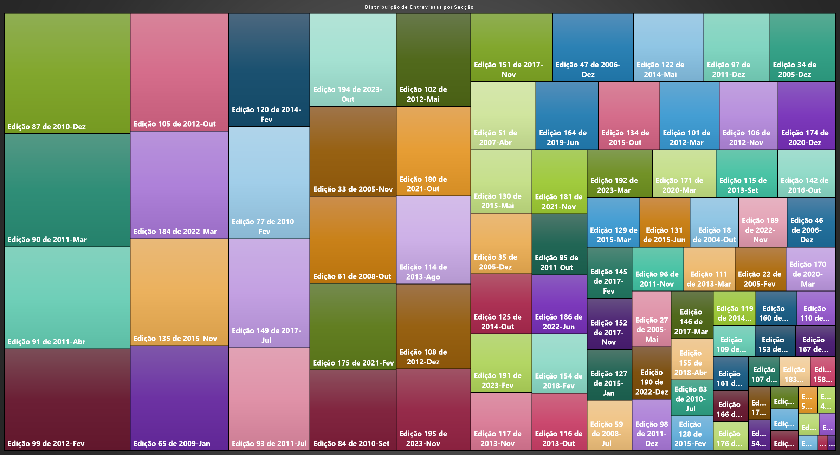
Edição | Sentimento
Etiquetas de fila | Suma de Score_Sentimento
Edição 29 de 2005-Set | 5.975
Edição 119 de 2014-Jan | 7.2722222222E+15
Edição 100 de 2012-Fev | 3.925
Edição 185 de 2022-Abr | 4.3583333333
Edição 43 de 2006-Ago | 2.75
Edição 133 de 2015-Set | 3.2333333333
Edição 115 de 2013-Set | 1.4666666667E+16
Edição 123 de 2014-Jun | -2.3166666667E+15
Edição 129 de 2015-Mar | 1.3166666667E+16
Edição 110 de 2013-Fev | 6.6166666667E+15
Edição 26 de 2005-Mai | 1.85
Edição 116 de 2013-Out | 1.6E+16
Edição 53 de 2007-Jul | 2.5583333333E+15
Edição 178 de 2021-Ago | 3.0666666667E+15
Edição 68 de 2009-Abr | -1.45
Edição 145 de 2017-Fev | 1.1583333333E+16
Edição 160 de 2019-Jan | 7.0583333333E+15
Edição 54 de 2007-Out | 3.4972222222E+15
Edição 168 de 2019-Dez | 1.4
Edição 84 de 2010-Set | 3.4944444444E+16
Edição 108 de 2012-Dez | 3.1722222222E+16
Edição 191 de 2023-Fev | 1.7938888889E+16
Edição 109 de 2013-Jan | 6.5416666667E+15
Edição 82 de 2010-Jun | 0.81944444444
Edição 193 de 2023-Ago | 3.0333333333E+15
Edição 94 de 2011-Jul | 2.6333333333
Edição 98 de 2011-Dez | 1.0127777778E+16
Edição 134 de 2015-Out | 2.1E+16
Edição 35 de 2005-Dez | 1.8666666667E+16
Edição 87 de 2010-Dez | 7.6E+16
Edição 83 de 2010-Jul | 7.6333333333E+15
Edição 150 de 2017-Ago | 1.45
Edição 47 de 2006-Dez | 2.7833333333E+16
Edição 186 de 2022-Jun | 1.6355555556E+16
Edição 45 de 2006-Nov | -0.8
Edição 64 de 2008-Dez | 805555555555500
Edição 75 de 2009-Dez | -0.61666666667
Edição 131 de 2015-Jun | 1.2458333333E+16
Edição 130 de 2015-Mai | 1.9333333333E+16
Edição 154 de 2018-Fev | 1.6333333333E+16
Edição 55 de 2007-Nov | 0.78333333333
Edição 57 de 2008-Abr | -0.36666666667
Edição 74 de 2009-Nov | -1.1333333333
Edição 122 de 2014-Mai | 2.41E+16
Edição 149 de 2017-Jul | 4.4444444444E+16
Edição 76 de 2010-Jan | 1.2166666667
Edição 93 de 2011-Jul | 4.2E+16
Edição 79 de 2010-Mar | 0.016666666667
Edição 59 de 2008-Jul | 1.1408333333E+16
Edição 102 de 2012-Mai | 3.4833333333E+16
Edição 187 de 2022-Jul | 1.1666666667
Edição 66 de 2009-Fev | 1.0583333333
Edição 31 de 2005-Out | -0.7
Edição 80 de 2010-Abr | -0.13333333333
Edição 165 de 2019-Jul | -0.7
Edição 37 de 2006-Fev | 0.7
Edição 81 de 2010-Mai | -1E+15
Edição 95 de 2011-Out | 1.69E+16
Edição 118 de 2013-Dez | 0.7
Edição 120 de 2014-Fev | 4.6193055556E+16
Edição 148 de 2017-Jun | 0.21666666667
Edição 152 de 2017-Nov | 1.1555555556E+16
Edição 139 de 2016-Mai | -0.68333333333
Edição 99 de 2012-Fev | 6.425E+16
Edição 144 de 2016-Dez | -0.6875
Edição 190 de 2022-Dez | 1.0266666667E+16
Edição 104 de 2012-Ago | -0.63333333333
Edição 89 de 2011-Fev | 61748.75
Edição 48 de 2007-Jan | 0.6
Edição 71 de 2009-Jul | 0.575
Edição 88 de 2011-Jan | -0.8
Edição 121 de 2014-Mar | -2.2E+15
Edição 85 de 2010-Out | -5.3533333333E+16
Edição 50 de 2007-Fev | 0.73333333333
Edição 137 de 2016-Fev | 0.5
Edição 60 de 2008-Set | -0.48333333333
Edição 176 de 2021-Abr | 5.1166666667E+15
Edição 97 de 2011-Dez | 2.2666666667E+16
Edição 179 de 2021-Set | 0.48333333333
Edição 157 de 2018-Out | 0.4375
Edição 163 de 2019-Mai | 1.5166666667E+15
Edição 106 de 2012-Nov | 2.0033333333E+16
Edição 117 de 2013-Nov | 1.7831944444E+16
Edição 86 de 2010-Nov | -0.7
Edição 111 de 2013-Mar | 1.1333333333E+16
Edição 192 de 2023-Mar | 1.5561111111E+16
Edição 90 de 2011-Mar | 7.1333333333E+16
Edição 23 de 2005-Mar | 0.3
Edição 46 de 2006-Dez | 1.2E+16
Edição 78 de 2010-Fev | 0.41666666667
Edição 65 de 2009-Jan | 5.1841666667E+16
Edição 195 de 2023-Nov | 3.05E+16
Edição 22 de 2005-Fev | 1.1291666667E+16
Edição 56 de 2008-Jan | 0.31666666667
Edição 147 de 2017-Abr | 1174.7333333
Edição 132 de 2015-Ago | 0.24166666667
Edição 51 de 2007-Abr | 2.2285714286E+16
Edição 194 de 2023-Out | 4.0279166667E+16
Edição 177 de 2021-Jun | 2375.25
Edição 162 de 2019-Abr | 0.21587301587
Edição 62 de 2008-Nov | 1175.1
Edição 77 de 2010-Fev | 4.5666666667E+16
Edição 114 de 2013-Ago | 3.2833333333E+16
Edição 189 de 2022-Nov | 1.2083333333E+16
Edição 183 de 2022-Fev | 4.5333333333E+15
Edição 41 de 2006-Mai | 0.2
Edição 44 de 2006-Out | 0.16666666667
Edição 70 de 2009-Jun | 0.075
Edição 181 de 2021-Nov | 1.7666666667E+16
Edição 96 de 2011-Nov | 1.1369444444E+16
Edição 101 de 2012-Mar | 2.0366666667E+16
Edição 188 de 2022-Out | 1.7666666667E+15
Edição 158 de 2018-Nov | 3.7833333333E+15
Edição 180 de 2021-Out | 3.3444444444E+16
Edição 73 de 2009-Out | -0.1
Edição 138 de 2016-Mar | -0.05
Edição 112 de 2013-Mai | -1.5E+16
Edição 126 de 2014-Nov | -1.1333333333E+16
Edição 136 de 2015-Dez | 0.1
Edição 175 de 2021-Fev | 3.7416666667E+16
Edição 67 de 2009-Mar | 0.1
Edição 107 de 2012-Dez | 4.7333333333E+15
Edição 52 de 2007-Jun | 0.083333333333
Edição 72 de 2009-Set | 0.011111111111
Edição 143 de 2016-Nov | 0.075
Edição 161 de 2019-Mar | 5.9333333333E+15
Edição 113 de 2013-Jun | 605555555555560
Edição 124 de 2014-Ago | -0.055555555556
Edição 92 de 2011-Mai | -4.1333333333E+16
Edição 182 de 2021-Dez | 2.7666666667E+15
Edição 33 de 2005-Nov | 3.8916666667E+16
Edição 40 de 2006-Abr | 2.4166666667E+15
Edição 91 de 2011-Abr | 6.45E+16
Edição 103 de 2012-Jun | 0
Edição 128 de 2015-Fev | 7.3444444444E+15
Edição 184 de 2022-Mar | 5.3166666667E+16
Edição 105 de 2012-Out | 5.8166666667E+16
Edição 135 de 2015-Nov | 5.2833333333E+16
Edição 151 de 2017-Nov | 2.8E+16
Edição 34 de 2005-Dez | 2.25E+16
Edição 164 de 2019-Jun | 2.1333333333E+16
Edição 174 de 2020-Dez | 1.9666666667E+16
Edição 125 de 2014-Out | 1.8361111111E+16
Edição 61 de 2008-Out | 3.7616666667E+16
Edição 171 de 2020-Mar | 1.5166666667E+16
Edição 142 de 2016-Out | 1.3777777778E+16
Edição 18 de 2004-Out | 1.2083333333E+16
Edição 170 de 2020-Mar | 1.0916666667E+16
Edição 27 de 2005-Mai | 1.0863636364E+16
Edição 155 de 2018-Abr | 8.6958333333E+15
Edição 146 de 2017-Mar | 1.0041666667E+16
Edição 127 de 2015-Jan | 1.1475E+16
Edição 153 de 2017-Dez | 6.3416666667E+15
Edição 167 de 2019-Nov | 6.2416666667E+15
Edição 166 de 2019-Out | 5.3833333333E+15
Edição 173 de 2020-Nov | 3.7166666667E+15
Edição 156 de 2018-Jul | 2.2916666667E+15
Edição 32 de 2005-Out | 1125
Edição 58 de 2008-Jun | 0.0069388939039
Edição 140 de 2016-Jun | -1.4E+16
Edição 141 de 2016-Jul | -1.525E+16
Joaquina Sá | 1
Jograis | 1
Jogralhos | 1
Jorge Braz | 1
Jorge Castro | 1
Jorge Martins | 1
Jorge Rodrigues | 1
Jorge Silvério | 1
José Albano da Silva Conde | 1
José Manuel Fernandes | 1
José Mendes | 1
José Saavedra | 1
José Soares | 1
Júlio Ferreira | 1
Laurinda Leite | 1
Luís Amaral | 1
Luís Braga da Cruz | 1
Luís Costa | 1
Luís Francisco Valente de Oliveira | 1
Luís Garcia | 1
Luís Paulo Reis | 1
Luís Valente de Oliveira | 1
Luísa Santos | 1
Lurdes Conceição | 1
Madalena Alves | 1
Madalena Lira | 1
Manuel João Costa | 1
Manuel Moreira, Sameiro araújo, Carlos Videira, Filipa Godinho, Pedro Almeida, Fernando Parente, Gabriel Oliveira | 1
Manuel Rocha Armada | 1
Marco Monteiro | 1
Margarida Isaías | 1
Maria do Carmo Ribeiro | 1
Mariana Pinto | 1
Maurício Queiroz | 1
Mercè Masnou | 1
Mestre DeRose | 1
Miguel Araújo Rodrigues | 1
Miguel Caldas | 1
Miguel Mesquita | 1
Nádia Franco, Jéssica Augusto | 1
NECLUM | 1
Nilson Miguel | 1
Novo Administrador Delegado da RUM | 1
Nuno Moura | 1
Nuno Pinto | 1
Nuno Sousa | 1
Open Village Sports Hotel & SPA Club | 1
Óscar Melo | 1
Palmira Alves | 1
Paula Cristina Leite | 1
Paula Cristina Martins | 1
Paulo Ferreira | 1
Paulo Flores | 1
Paulo J. Ramísio | 1
Pedro Martins | 1
Pedro Nuno Vilaça Carvalho | 1
Pedro Patrício | 1
Pedro Sanches | 1
Pedro Vieira | 1
Prof. António M. Cunha | 1
Prof. António Maria Vieira Paisana | 1
Prof. Carla Martins | 1
Prof. Dr. Acílio Rocha, Prof. Dr.ª Sun Lam | 1
Prof. Dr. António Cunha | 1
Prof. Dr. António Guimarães Rodrigues | 1
Prof. Irene Montenegro | 1
Prof. Leandro Almeida | 1
Prof. Pedro Camões | 1
Prof. Sérgio Machado dos Santos | 1
Professora Eduarda Keating | 1
Reitor daUniversidade do Minho | 1
Renato Morgado e José Carlos Teixeira | 1
responsável do bar | 1
responsável do NAMGE | 1
Ricardo Duarte Lopes | 1
Ricardo Nora | 1
Ricardo Rio | 1
Rita Lírio | 1
Roque Teixeira | 1
Rui Cruz; Roque Teixeira | 1
Rui Gomes | 1
Rui Gomes | 1
Rui Gonçalves | 1
Rui Oliveira | 1
Rui Oliveira | 1
Rui Reis | 1
Sameiro Araújo | 1
Sandra Fernandes | 1
Sara Bernardo | 1
Sara Reis da Silva | 1
Sérgio Lopes | 1
Setor de Informática dos SASUM | 1
Setor de Secretariado do Departamento de Apoio Social dos SASUM | 1
Sina-Grupo de Fados | 1
Sónia Duarte | 1
Sr. Abílio Fernandes | 1
Sr. Albano Conde | 1
Sr. Américo Jorge Costa | 1
Sr. Carlos Cerqueira | 1
Sr. José Pereira | 1
Sr. Manuel Rocha | 1
Sr. Sá, Sr. António | 1
Teatro Universitário de Braga (TUB) | 1
Teresa Tavares, Isabel Neves | 1
Thomas Kahl | 1
Tiago Correia | 1
Tiago Monteiro | 1
TMUM | 1
Tun’ao Minho | 1
Tuna Académica Feminina daUniversidade do Minho | 1
Tuna de Letras daUniversidade do Minho | 1
Tuna Universitária do Minho (TUM) | 1
um dos fundadores da Castro, Pinto & Costa, Lda | 1
um dos fundadores da KEEP SOLUTIONS | 1
um dos fundadores do Weadapt | 1
Vânia Vieira | 1
Zizina Cristino | 1
Weadapt | 1
Edição 58 | 0.0069388939039
Edição 100 | 0
Edição 103 | 0
Edição 104 | 0
Edição 118 | 0
Edição 124 | 0
Edição 132 | 0
Edição 133 | 0
Edição 136 | 0
Edição 137 | 0
Edição 138 | 0
Edição 139 | 0
Edição 143 | 0
Edição 144 | 0
Edição 148 | 0
Edição 150 | 0
Edição 157 | 0
Edição 162 | 0
Edição 165 | 0
Edição 168 | 0
Edição 179 | 0
Edição 185 | 0
Edição 187 | 0
Edição 23 | 0
Edição 26 | 0
Edição 29 | 0
Edição 31 | 0
Edição 37 | 0
Edição 41 | 0
Edição 43 | 0
Edição 44 | 0
Edição 45 | 0
Edição 48 | 0
Edição 50 | 0
Edição 52 | 0
Edição 55 | 0
Edição 56 | 0
Edição 57 | 0
Edição 60 | 0
Edição 66 | 0
Edição 67 | 0
Edição 68 | 0
Edição 70 | 0
Edição 71 | 0
Edição 72 | 0
Edição 73 | 0
Edição 74 | 0
Edição 75 | 0
Edição 76 | 0
Edição 78 | 0
Edição 79 | 0
Edição 80 | 0
Edição 82 | 0
Edição 86 | 0
Edição 88 | 0
Edição 94 | 0
Edição 81 | -1E+15
Edição 121 | -2.2E+15
Edição 123 | -2.3166666667E+15
Edição 126 | -1.1333333333E+16
Edição 140 | -1.4E+16
Edição 112 | -1.5E+16
Edição 141 | -1.525E+16
Edição 92 | -4.1333333333E+16
Edição 85 | -5.3533333333E+16

Grafico por Seccao
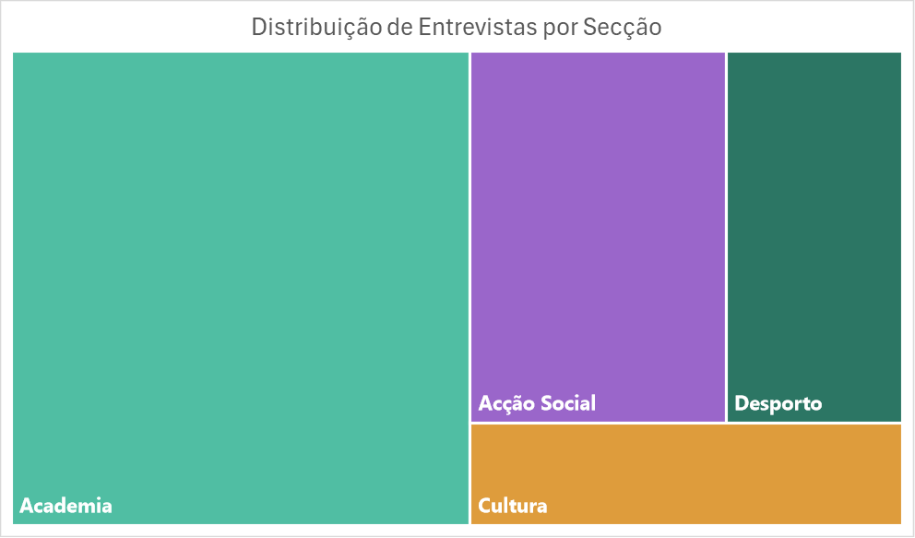
Etiquetas de fila | Cuenta de secçcão
Academia | 256 | Academia | 256
Acção Social | 112 | Acção Social | 112
Cultura | 52 | Cultura | 52
Desporto | 77 | Desporto | 77
Total general | 497

